RA值量測位置圖
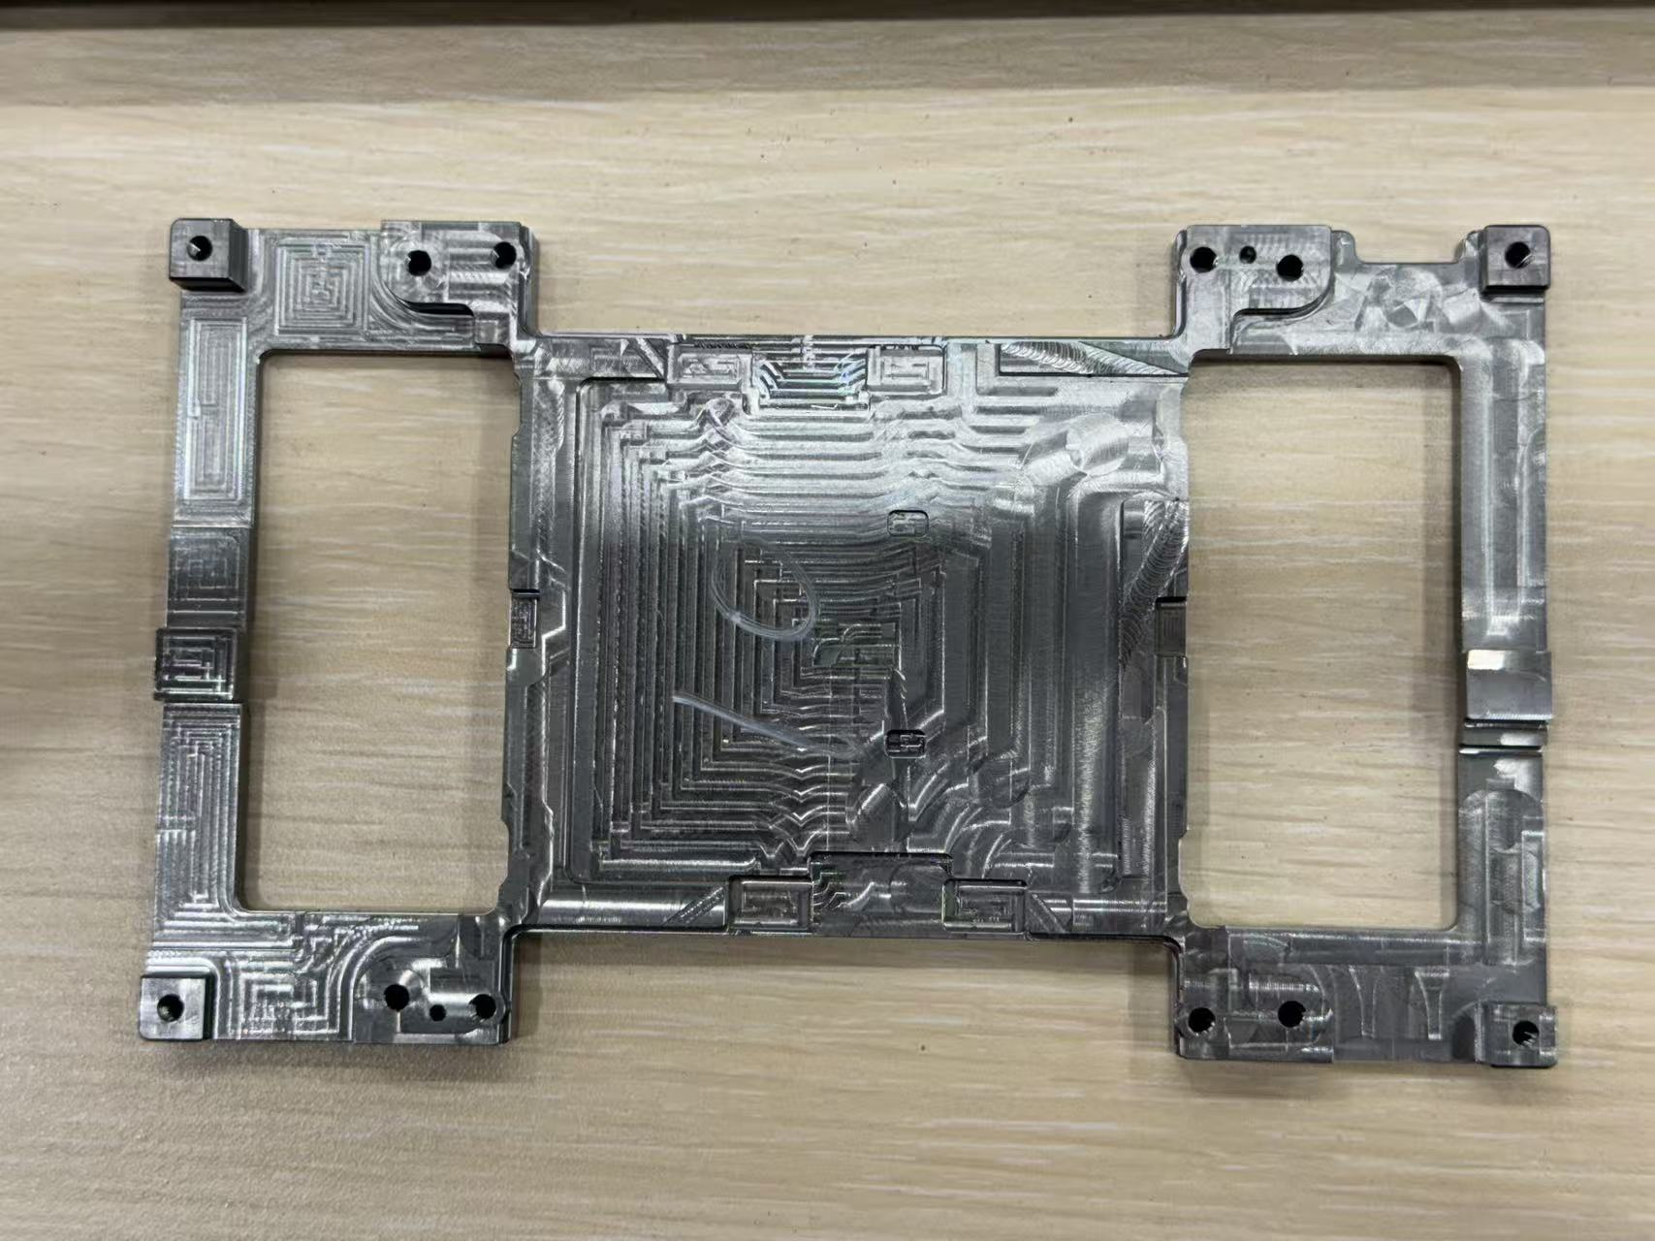

 | 編號 | 數據1 | 數據2 | 數據3 | 刀具
 | 1 | 0.662 | 0.329 | 0.579 | 1
 | 2 | 0.281 | 0.349 | 0.217 | 1
 | 3 | 0.729 | 0.521 | 0.804 | 1
 | 4 | 0.501 | 0.394 | 0.406 | 1
 | 5 | 0.331 | 0.329 | 0.428 | 1
1.
 | 6 | 0.910 | 0.342 | 0.550 | 1
 | 7 | 0.379 | 0.261 | 0.338 | 1
 | 8 | 0.635 | 0.353 | 0.354 | 1
 | 9 | 0.465 | 0.401 | 0.440 | 斷刀
 | 10 | 0.408 | 0.178 | 0.507 | 2
2.
 | 11 | 0.327 | 0.323 | 0.477 | 2
 | 12 | 0.31 | 0.287 | 0.406 | 2
 | 13 | 0.197 | 0.49 | 0.328 | 2
 | 14 | 0.291 | 0.295 | 0.242 | 2
 | 15 | 0.28 | 0.338 | 0.266 | 2
 | 16 | 0.371 | 0.508 | 0.345 | 2
 | 17 | 0.271 | 0.282 | 0.192 | 2
3.
 | 18 | 0.197 | 0.333 | 0.189 | 2
 | 19 | 0.42 | 0.337 | 0.435 | 2
 | 20 | 0.182 | 0.174 | 0.191 | 2
 | 21 | 0.223 | 0.66 | 0.251 | 2
 | 22 | 0.126 | 0.675 | 0.447 | 2
 | 23 | 0.134 | 0.546 | 0.117 | 2
 | 24 | 0.4 | 0.514 | 0.126 | 2
 | 25 | 0.18 | 0.714 | 0.217 | 2
 | 26 | 0.127 | 0.47 | 0.344 | 2
 | 27 | 0.2 | 0.533 | 0.257 | 2
 | 28 | 0.264 | 0.645 | 0.155 | 2
量測RA值點位位置 | 29 | 0.292 | 0.29 | 0.241 | 2
 | 30 | 0.196 | 0.495 | 0.331 | 2
 | 31 | 0.224 | 0.282 | 0.189 | 2
 | 32 | 0.293 | 0.295 | 0.328 | 2
 | 33 | 0.324 | 0.315 | 0.403 | 2
 | 34 | 0.471 | 0.42 | 0.338 | 2

